بودجه پروژه
الگوی بودجه پروژه

نام پروژه | آرپی
بخش | بازاریابی
نام سرپرست | مائده

 |  |  |  | نیروی کار |  | مصالح / مواد |  |  |  | هزینه ثابت |  |  |  | تراز
 |  |  | ساعات برنامه‌ریزی‌شده | ساعات واقعی | $/ساعت | مصالح | $/واحد | هزینه سفر | تجهیزات |  | متفرقه | بودجه‌بندی‌شده | واقعی | کمتر/بیشتر
WBS | وظایف پروژه | اختصاص داده شده به |  |  |  |  |  |  |  |  |  | $700.00 | $1,590.00 | $(890.00)
1.0 | فعالیت | مائده | 8.0 | 8.0 | $30.00 | 100.0 | $5.00 |  |  | $50.00 |  | 300.00 | 790.00 | (490.00)
2.0 | فعالیت | رضا | 8.0 | 8.0 | $15.00 |  |  | 30.0 |  | $100.00 |  | 300.00 | 250.00 | 50.00
3.0 | فعالیت | علی |  |  |  | 50.0 | $11.00 |  |  |  |  | 100.00 | 550.00 | (450.00)
3.1 | زیر‌فعالیت |  |  |  |  |  |  |  |  |  |  | - | - | -
3.2 | زیر‌فعالیت |  |  |  |  |  |  |  |  |  |  | - | - | -
3.3 | زیر‌فعالیت |  |  |  |  |  |  |  |  |  |  | - | - | -
3.4 | زیر‌فعالیت |  |  |  |  |  |  |  |  |  |  | - | - | -
4.0 | فعالیت |  |  |  |  |  |  |  |  |  |  | - | - | -
5.0 | فعالیت |  |  |  |  |  |  |  |  |  |  | - | - | -
 | جمع جزء |  |  |  | $360.00 |  | $1,050.00 | 30.0 |  | $150.00 | 0.0 | 700.00 | $1,590.00 | (890.00)

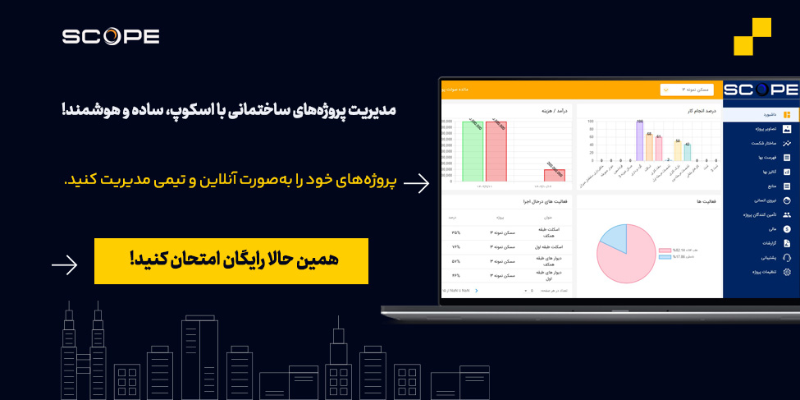
 |  |  |  |  |  |  | تمپلیت های دیگر مرتبط

 |  |  |  |  |  |  | فرم گانت چارت
 |  |  |  |  |  |  | نمونه فایل WBS
 |  |  |  |  |  |  | فرم اسکوپ پروژه

